상품제안서
넥밴드 선풍기 넥선풍기 목선풍기 목에거는 선풍기 air12 | 상품코드: F23576

 |  |  |  |  |  |  | 02-412-0044 | www.easy1.co.kr
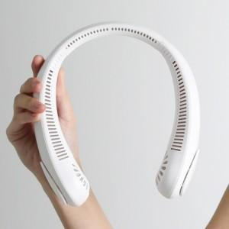 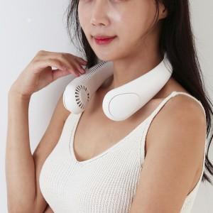

【상세/제작정보】

【인쇄/포장옵션】 | 실크 / 포장불가능

【공급단가】 | 수량 | 100~ | 300~ | 500~ | 1,000~ | 3,000~
*VAT별도 | 단가 | 10,680원 | 10,500원 | 10,230원 | 10,050원 | 9,790원

【상품 URL】 | http://www.easy1.co.kr/src/goods_detail.php?gdno=23576

